应用描述
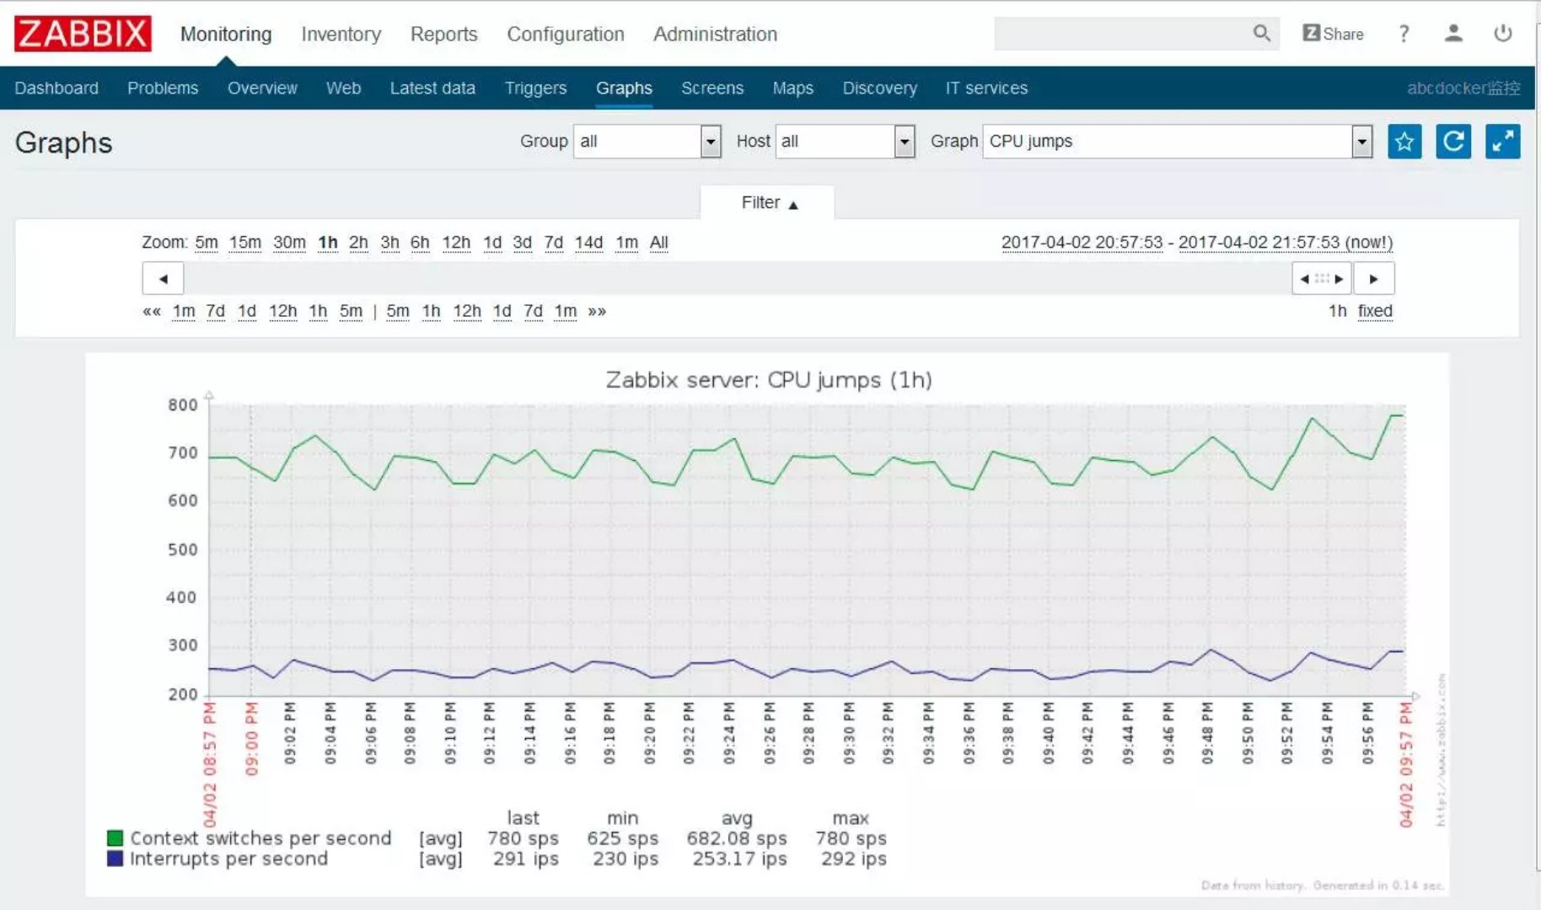
功能模块 | 子功能内容 | 显示形式 | 子功能类型
应用描述 | 应用描述 | 文字 | 静态
应用描述 | 应用部署时间 | 文字 | 静态
应用描述 | 应用功能描述 | 文字(带方框的文字) | 静态
应用描述 | 应用开发人员 | 文字 | 静态
应用描述 | 应用维护人员 | 文字 | 静态
应用描述 | 应用版本号 | 文字 | 静态
应用描述 | 应用升级描述 | 表格 字段类型 序号、时间版本、编号、部署负责人、版本描述 | 表格内容动态翻页显示
应用描述 | 应用部署要求 | 文字(带方框的文字)其 中内容包括：（最低） 内存、CPU版本、硬盘空间、操作系统版本、其他(java运行环境),java版本) | 静态

应用配置描述
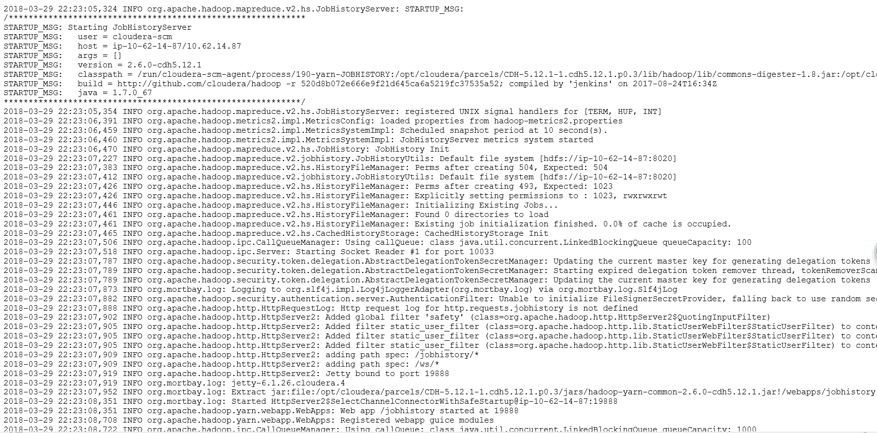
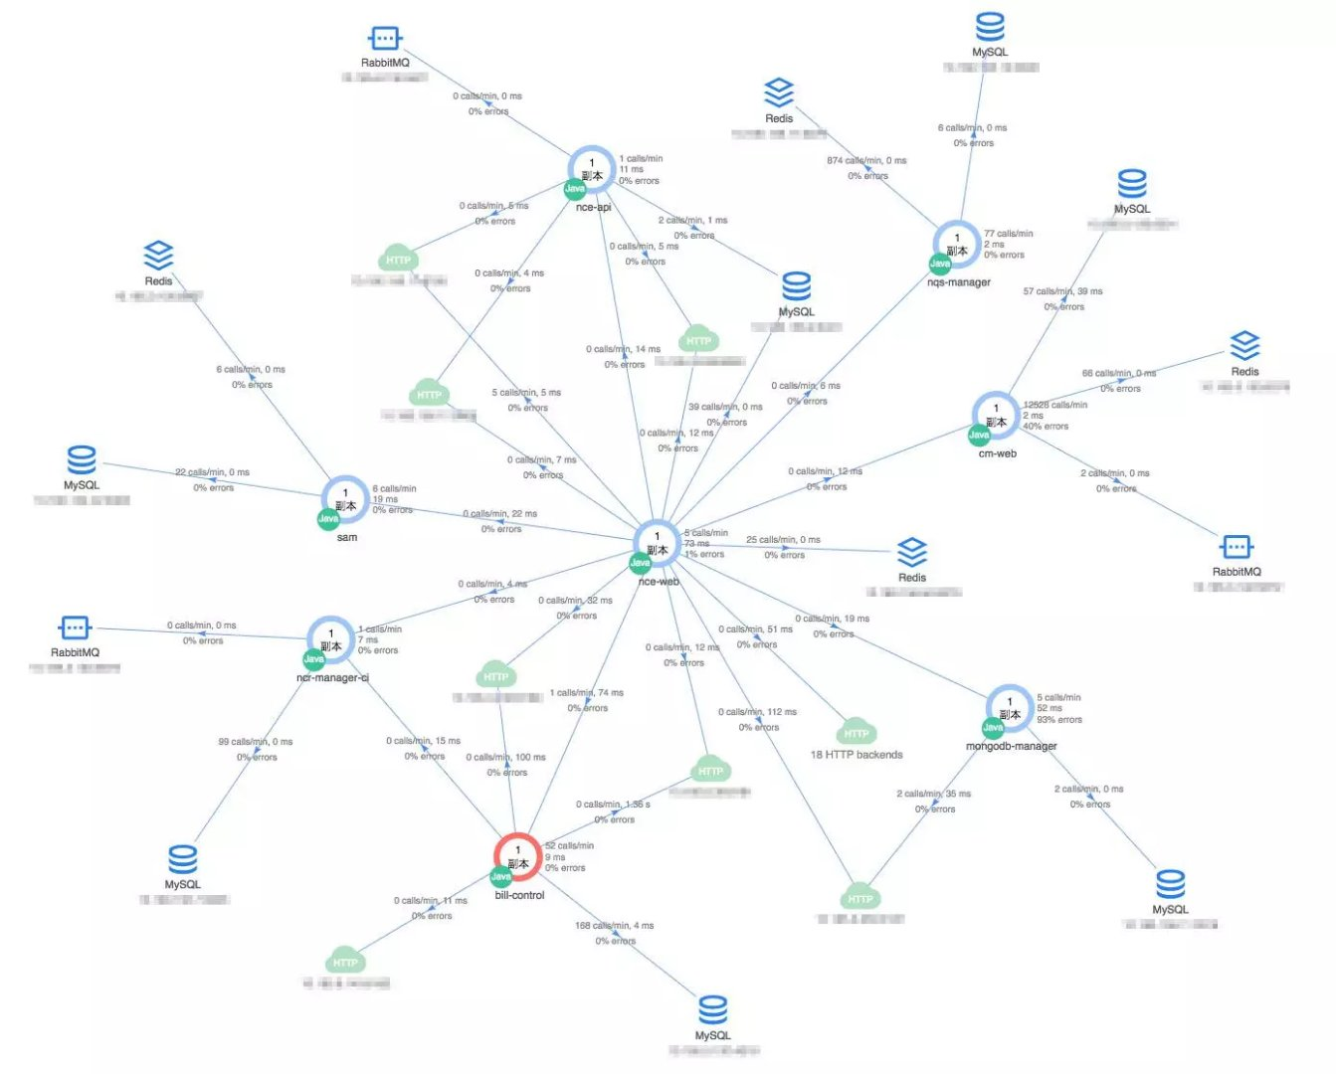
功能模块 | 子功能内容 | 显示形式 | 子功能类型
应用配置 | 应用安装目录 | 文字 | 静态
应用配置 | 应用部署画像 | 可以配置图片 | 动态
应用配置 | 应用运行依赖画像 | 可以配置图片 | 动态
应用配置 | 应用配置文件 | 链接动态 | 动态
应用配置 | 应用日志文件 | 链接动态 | 动态

